0814新生报到
第七组会议纪要

会议时间 |  | 2023-06-06 |  | 会议地点 | 九教北401
会议主持 |  | 陈静文 |  | 会议记录 | 陈俊男
会议主题 |  | 实验五程序开发
关键词 |  |  | 联合测试结果改进
一、缺席人员及原因
无人缺席
二、参会人员
张鲡沣 陈静文 陈俊男
三、会议主要内容
进行了联合调试，解决了功能1中对与子任务1调用的问题，采用命令行参数传
参。解决问题过程中发现子任务1文档没有更新，导致子任务2的展示结果有误，
所以对子任务1的结果存储文档进行了更新。最终功能1得以实现。
四、备注（特殊事项说明等）
无

五、后续待做工作及分工
序号 | 工作安排 |  |  | 责任人 | 完成时间 | 备注
1 | 子任务1程序说明书 |  |  | 陈俊男 | 2023-06-09
2 | 子任务2程序说明书 |  |  | 张鲡沣 | 2023-06-09
3 | 联合调试 |  |  | 陈静文 | 2023-06-09

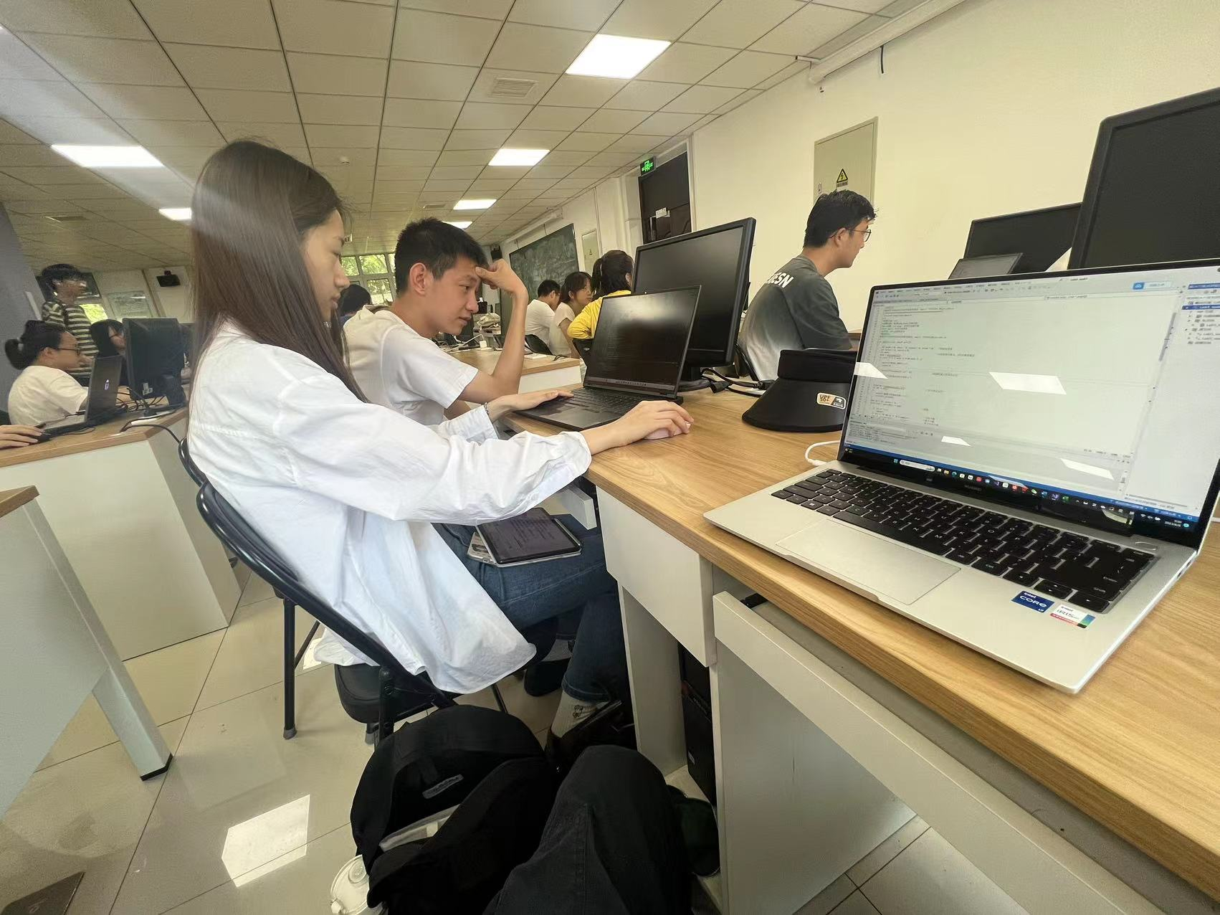
六、会议录屏/照片等
会议照片：

